Template
[2022/Master] Oral-B PRO 3 Electric Toothbrush (Genesis 5) CE RBU
Section | Guideline | Ct | RBU |  |  |  |  |  |  |  |  |  |  |  | MockUp | Guideline | Maxlen | Ct | LOCALISATION
Module 1
Banner | Caption [RBU 40] | 41 | Discover Oral-B PRO 3 Electric Toothbrush |  |  |  |  |  |  |  |  |  |  |  |  | Caption | 50 | 52 | Odkryj elektryczną szczoteczkę do zębów Oral-B PRO 3
 | Image [RBU 160] | 97 | Oral-B PRO 3 Up to 100% more plaque removal* and healthier gums *vs. a regular manual toothbrush |  |  |  |  |  |  |  |  |  |  |  |  | Image | 200 | 112 | Oral-B PRO 3 Do 100% mniej płytki bakteryjnej* i zdrowsze dziąsła * w porównaniu ze zwykłą szczoteczką manualną
 | Alt Text [RBU 100] | 93 | Oral-B PRO 3 toothbrush that removes up to 100% more plaque than a regular manual toothbrush. |  |  |  |  |  |  |  |  |  |  |  |  | Alt Text | 100 | 98 | Szczoteczka Oral-B PRO 3 usuwa do 100% więcej płytki bakteryjnej niż zwykła szczoteczka manualna.
 | Header [RBU 128] | 0 |  |  |  |  |  |  |  |  |  |  |  |  |  | Header | 160 | 0
 | Body Description [RBU 800] | 0 |  |  |  |  |  |  |  |  |  |  |  |  |  | Body Description | 1000 | 0

Module 2
4 Features | Caption [RBU 40] | 0 |  |  |  |  |  |  |  |  |  |  |  |  | 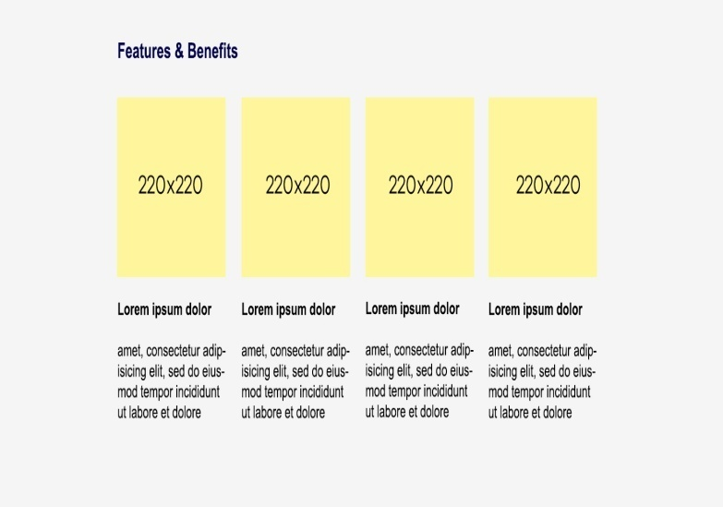 | Caption | 50 | 0
 | Image [RBU 160] | 0 |  |  | 0 |  |  |  | 29 | Clinically proven performance |  |  | 4 | 4x30 |  | Image | 200 | 0 |  |  |  | 0 |  |  |  | 29 | Skuteczność potwierdzona klinicznie |  |  | 4 | 4x30
 | Alt Text [RBU 100] | 0 |  |  | 0 |  |  |  | 0 |  |  |  | 0 |  |  | Alt Text | 100 | 0 |  |  |  | 0 |  |  |  | 35 |  |  |  | 0
 | Header [RBU 128] | 24 | Superior* plaque removal |  | 28 | Visible gum pressure control |  |  | 13 | 3D technology |  |  | 5 | Timer |  | Header | 160 | 50 | Większa skuteczność* w usuwaniu płytki bakteryjnej |  |  | 29 | Wizualny czujnik siły nacisku |  |  | 15 | Technologia 3D |  |  | 5 | Timer
 | Body Description [RBU 800] | 207 | The Oral-B PRO 3 comes with a round brush head that surrounds each tooth for cleaner teeth and healthier gums, removing up to 100% more plaque compared to a manual toothbrush. *Compared to manual toothbrush |  | 111 | If you brush too hard, the brush will signal it visually, stop pulsation and reduce speed to protect your gums. |  |  | 128 | PRO 3 toothbrush has the iconic Oral-B's oscillation-rotation-pulsation technology for a deep clean even in hard-to-reach areas. |  |  | 135 | An in-handle timer helps you brush for the dentist-recommended two minutes with a signal every 30 seconds to change the brushing zone. |  | Body Description | 1000 | 268 | Okrągła główka szczoteczki Oral-B PRO 3 została stworzona, aby otaczać każdy ząb i usuwać do 100% więcej płytki bakteryjnej w porównaniu do zwykłej szczoteczki manualnej. Dzięki temu dziąsłą są zdrowsze, a zęby czystsze. * w porównaniu ze zwykłą szczoteczką manualną |  |  | 235 | Szczoteczka wyposażona jest w specjalny czujnik siły nacisku, który zaobserwujemy, gdy nasze szczotkowanie będzie zbyt silne. Sygnał wizualny, zwolnienie prędkości oraz wstrzymanie pulsacji pojawią się po to, aby chronić nasze dziąsła. |  |  | 157 | Specjalna technologia oscylacyjno-rotacyjno- pulsacyjna występująca w szczoteczce PRO 3 pozwala uzyskać wyjątkowe czyszczenie także trudno dostępnych miejsc. |  |  | 212 | Dentyści zalecają szczotkowanie zębów przez dwie minuty. Dzięki wbudowanemu w szczoteczkę Timerowi można uzyskać ten efekt. Timer sygnalizuje co 30 sekund przejście do czyszczenia następnego obszaru jamy ustnej.


Module 3
4 Features | Caption [RBU 40] | 0 |  |  |  |  |  |  |  |  |  |  |  |  |  | Caption | 50 | 0
 | Image [RBU 160] | 0 |  |  | 1 | 3 |  |  | 46 | New = 100% cleaning efficacy Used = change now |  |  | 17 | 3 years warranty* |  | Image | 200 | 0 |  |  |  | 1 | 3 |  |  | 40 | Nowa = 100% skuteczności Zużyta = wymień |  |  | 17 | 3 lata gwarancji*
 | Alt Text [RBU 100] | 0 |  |  | 0 |  |  |  | 0 |  |  |  | 0 |  |  | Alt Text | 100 | 0 |  |  |  | 0 |  |  |  | 0 |  |  |  | 0
 | Header [RBU 128] | 7 | Battery |  | 20 | Three brushing modes |  |  | 33 | Replace your brush head regularly |  |  | 21 | Extend your warranty! |  | Header | 160 | 7 | Bateria |  |  | 24 | Trzy tryby szczotkowania |  |  | 41 | Wymieniaj regularnie końcówkę szczoteczki |  |  | 18 | Przedłuż gwarancję
 | Body Description [RBU 800] | 101 | Rechargeable toothbrush with convenient Lithium-ion long-lasting battery and battery level indicator. |  | 105 | Three brushing modes, so you can personalise your brushing routine: Daily Clean, Sensitive and Whitening. |  |  | 186 | Dentists recommend replacing brush heads every three months to keep an effective clean. Oral-B's bristles fade from green to yellow based on individual usage to show you when to change. |  |  | 187 | Register your brush on oral-b.com/register and extend your warranty by one year! *2 years standard warranty + extra 1 year warranty for free if registering product at oral-b.com/register |  | Body Description | 1000 | 131 | Wytrzymały akumulator litowo-jonowy pozwala szczotkować wydajnie. Dodatkowo szczoteczka posiada wskaźnik stanu naładowania baterii. |  |  | 173 | Szczoteczka posiada trzy tryby szczotkowania: codzienne czyszczenie, delikatne czyszczenie i wybielanie. Dzięki temu można dostosować sposób czyszczenia do swoich potrzeb. |  |  | 237 | W celu zapewnienia jak najlepszej skuteczności czyszczenia wymieniaj końcówkę szczoteczki co trzy miesiące. Włókna w główkach szczoteczek są zaprojektowane tak, aby zmieniać kolor z zielonego na żółty przedstawiając stopień ich zużycia. |  |  | 204 | Dzięki rejestracji szczoteczki na stronie oralb.pl przedłużysz swoją gwarancję o 1 rok! * 2 lata standardowej gwarancji + dodatkowy 1 rok gwarancji gratis po zarejestrowaniu produktu na stronie oralb.pl

Module 4
Banner | Caption [RBU 40] | 0 |  |  |  |  |  |  |  |  |  |  |  |  |  | Caption | 50 | 0
 | Image [RBU 160] | 294 | #1 Most used brand by dentists worldwide* 30 DAYS 30-Day Money Back Guarantee** *Based on surveys conducted between November 2019 and June 2021 and confirmed to be statistically significant at a 95% confidence level by Radius Illumination, September 2021 **[insert market-specific disclaimer] |  |  |  |  |  |  |  |  |  |  |  |  | Image | 200 | 307 | #1 Marka używana najczęściej przez dentystów na świecie* TESTUJ 100 DNI Satysfakcji albo zwrot pieniędzy** WYBOR PTS Polskiego Towarzystwa Stomatologicznego * na podstawie badania reprezentatywnej próby dentystów na świecie, regularnie wykonywanego dla P&G ** Regulamin promocji dostępny na: www.oralb.pl
 | Alt Text [RBU 100] | 0 |  |  |  |  |  |  |  |  |  |  |  |  |  | Alt Text | 100 | 0
 | Header [RBU 128] | 0 |  |  |  |  |  |  |  |  |  |  |  |  |  | Header | 160 | 0
 | Body Description [RBU 800] | 0 |  |  |  |  |  |  |  |  |  |  |  |  |  | Body Description | 1000 | 0

Module 5
Table | Caption [RBU 40] | 28 | Find the right brush for you |  |  |  |  |  |  |  |  |  |  |  |  | Caption | 50 | 0 | Znajdź odpowiednią dla siebie szczoteczkę
 | Image [RBU 160] | Logo |  |  | 0 |  | 0 |  | 0 |  | 0 |  | 0 |  |  | Image | 200 | Logo |  |  |  | 0 |  | 0 |  | 0 |  | 0 |  | 0 |  | 0
 |  |  |  | Alt Text [RBU 100] | 0 |  | 0 |  | 0 |  | 0 |  | 0 |  |  |  |  |  |  | Alt Text [RBU 100] |  | 0 |  | 0 |  | 0 |  | 0 |  | 0 |  | 0
 | Title [RBU 64] |  |  |  | 12 | Oral-B PRO 3 | 18 | Oral-B iO Series 4 | 12 | Oral-B PRO 1 | 19 | Oral-B Vitality PRO | 0 |  |  | Title | 80 |  |  |  |  | 12 | Oral-B PRO 3 | 17 | Seria Oral-B iO4 | 12 | Oral-B PRO 1 | 19 | Oral-B Vitality PRO | 0 |  | 0
 | Comparison Metrics [RBU 80] | 14 | Brushing Timer | Row Description [RBU 200] | 1 | ✓ | 1 | ✓ | 1 | ✓ | 1 | ✓ | 0 |  |  | Comparison Metrics | 100 | 5 | Timer | Row Description | 250 | 1 | ✓ | 1 | ✓ | 1 | ✓ | 1 | ✓ | 0 |  | 0
 |  | 15 | Pressure Sensor |  | 7 | Visible | 7 | Visible | 11 | Non visible | 0 |  | 0 |  |  |  |  | 20 | Czujnik siły nacisku |  |  | 8 | Wizualny | 20 | Inteligenty wizualny | 11 | Niewizualny | 0 |  | 0 |  | 0
 |  | 22 | Bluetooth Connectivity |  | 0 |  | 1 | ✓ | 0 |  | 0 |  | 0 |  |  |  |  | 18 | Łączność Bluetooth |  |  | 0 |  | 1 | ✓ | 0 |  | 0 |  | 0 |  | 0
 |  | 14 | Cleaning Modes |  | 1 | 3 | 1 | 4 | 1 | 1 | 1 | 3 | 0 |  |  |  |  | 17 | Tryby czyszczenia |  |  | 1 | 3 | 1 | 4 | 1 | 1 | 1 | 3 | 0 |  | 0
 |  | 15 | Refill Reminder |  | 0 |  | 13 | LED indicator | 0 |  | 0 |  | 0 |  |  |  |  | 24 | Przypomnienie o wymianie |  |  | 0 |  | 13 | Wskaźnik LED | 0 |  | 0 |  | 0 |  | 0
 |  | 13 | iO Technology |  | 0 |  | 1 | ✓ | 0 |  | 0 |  | 0 |  |  |  |  | 14 | Technologia iO |  |  | 0 |  | 1 | ✓ | 0 |  | 0 |  | 0 |  | 0
 |  | 0 |  |  | 0 |  | 0 |  | 0 |  | 0 |  | 0 |  |  |  |  | 0 |  |  |  | 0 |  | 0 |  | 0 |  | 0 |  | 0 |  | 0
 |  | 0 |  |  | 0 |  | 0 |  | 0 |  | 0 |  | 0 |  |  |  |  | 0 |  |  |  | 0 |  | 0 |  | 0 |  | 0 |  | 0 |  | 0

